วิธีใช้โปรแกรม (ง่ายๆ)
วิธีใช้งานไฟล์นี้เวอร์ : ชั่นคอมพิวเตอร์ 💻
1. กดที่เมนู ไฟล์ (File) ทำสำเนา (Make a copy)
2. ทำสำเนา (Make a copy)
(จากนั้นไฟล์จะไปอยู่ใน Google Drive ของคุณ สามารถแก้ไขได้ทันที)
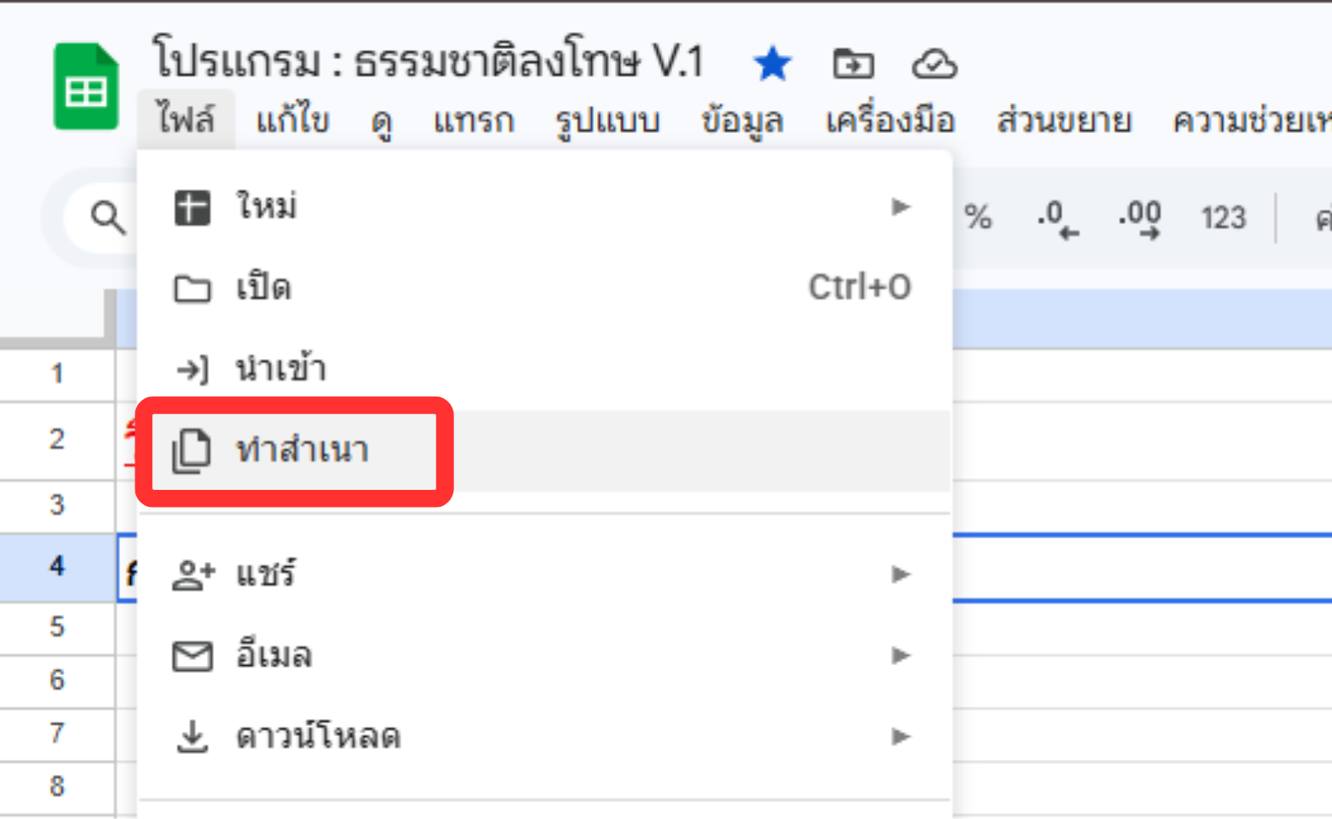

วิธีใช้งานไฟล์นี้ : เวอร์ชั่นมือถือ 📱
1. กดปุ่ม … มุมขวาบนของไฟล์ 2. เลือก Share & export 3. กด Make a copy เพื่อคัดลอก (จากนั้นไฟล์จะไปอยู่ใน Google Drive ของคุณ สามารถแก้ไขได้ทันที)

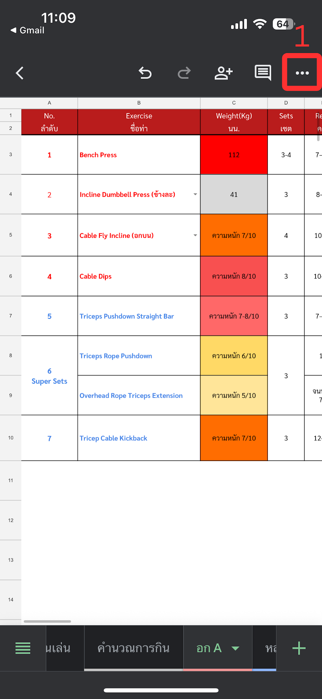
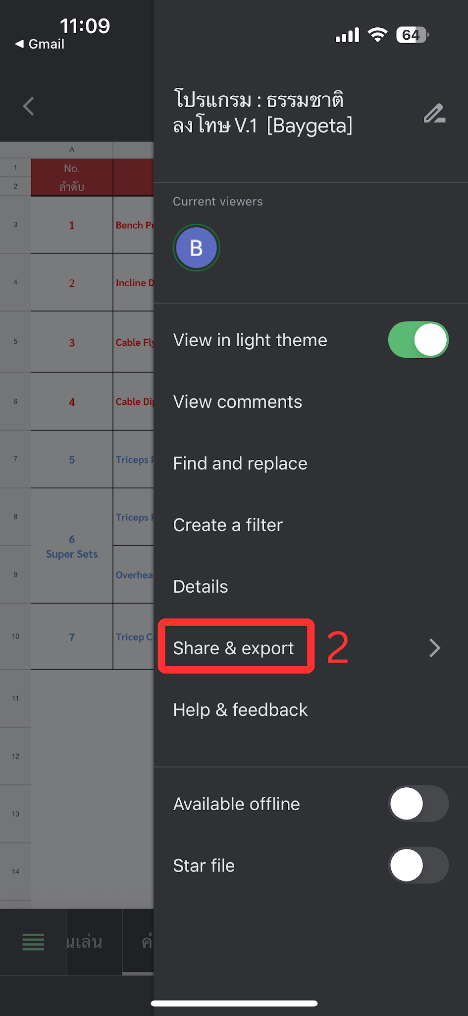
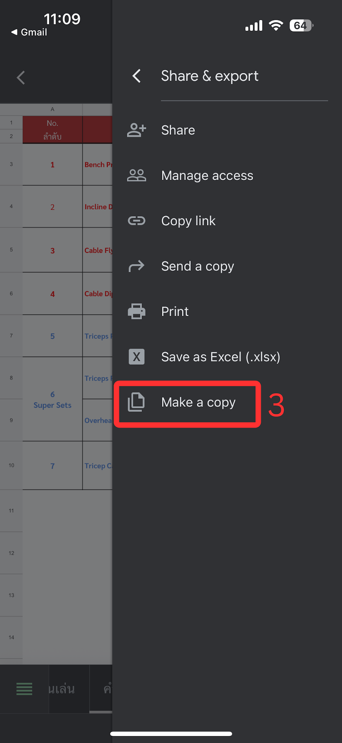
(มือถือให้เปิดลิงก์ผ่าน Browser เช่น Safari หรือ Chrome ไม่ใช่แอป LINE / Facebook)

 | License - Baygeta
 | สามารถคัดลอก แก้ไข และแจกจ่ายไฟล์นี้ได้อิสระ ห้ามนำไปขายหรือใช้เพื่อการค้า

